Sheet1
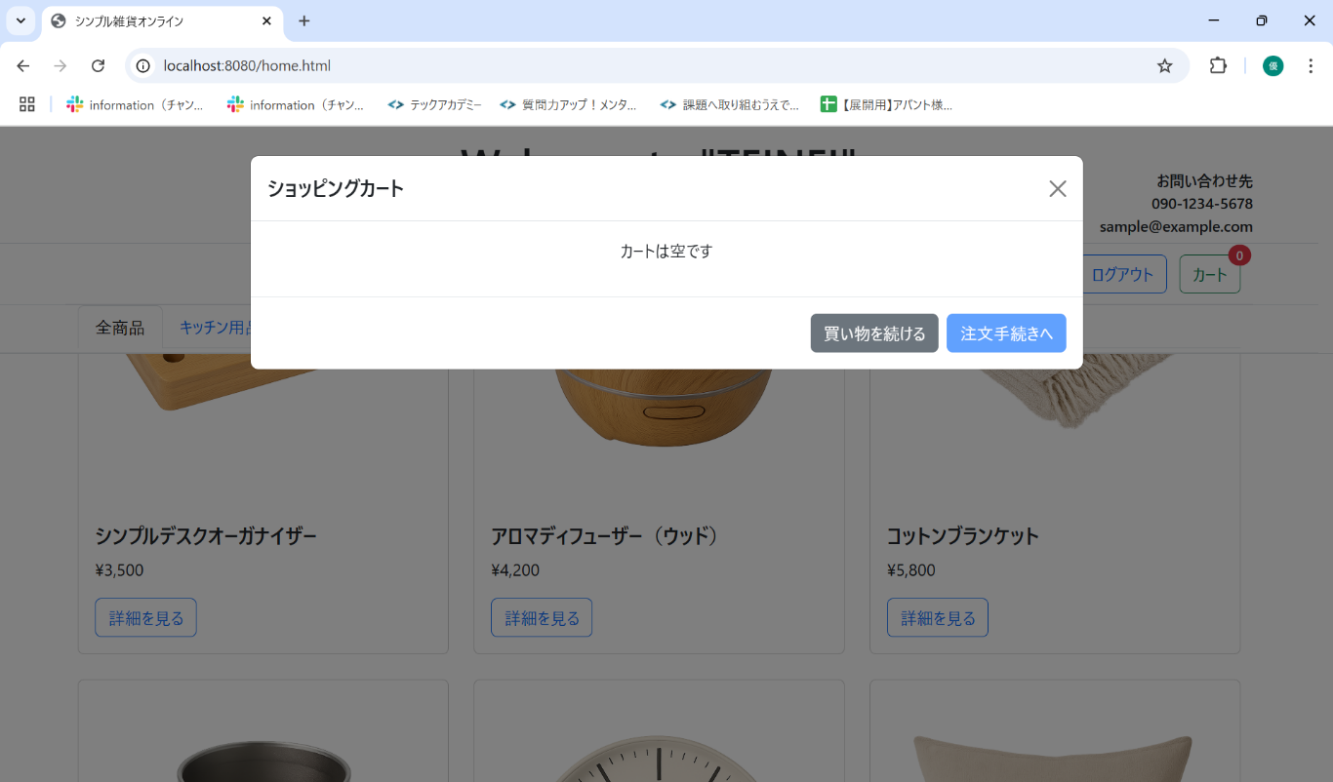
No. | テスト対象 | テスト種別 | 目的/観点 | 前提条件 | 操作手順 | 期待結果
ST-C-012 | カート商品削除 | 機能 | カート内の最後の商品を削除した場合 | アロマディフューザー（ウッド）のみカートに入っている (バッジ=1) | 1. カートモーダルを表示する。 2. アロマディフューザー（ウッド）の行にある「削除」ボタンをクリックする。 | 1. カートモーダルからアロマディフューザー（ウッド）の行が削除されること。 2. 「カートは空です」メッセージが表示されること。 3. 合計金額が「0」または非表示になること。 4. カートアイコンのバッジが「0」に更新されること。 5. 「注文手続きへ」ボタンが無効になること。

